상품제안서
슈틸루스터 에어컨 선풍기 시즌4 | 상품코드: F30783

 |  |  |  |  |  |  | 02-412-0044 | www.easy1.co.kr
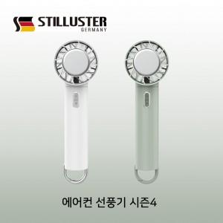

【상세/제작정보】 | - 택배비 1박스 6000원(VAT포함) 발생

【인쇄/포장옵션】 | 레이저, DTF1곳 / 포장지포장

【공급단가】 | 수량 | 50~ | 100~ | 500~ | 1,000~ | 2,000~
*VAT별도 | 단가 | 17,400원 | 17,110원 | 16,670원 | 16,380원 | 15,950원

【상품 URL】 | http://www.easy1.co.kr/src/goods_detail.php?gdno=30783

